7-MARCADOR_FINAL
EVOLUCIÓN DEL MARCADOR
PTS_MAN_Acum | PTS_Lleida_Acum | MARCADOR | Tiempo_Cambio_Marcador | Tiempo_Ascendente
0 | 0 | MAN 0 - 0 LLE | 0:10:00 | 0:00:00
2 | 0 | MAN 2 - 0 LLE | 0:09:40 | 0:00:20
2 | 2 | MAN 2 - 2 LLE | 0:09:16 | 0:00:44
4 | 2 | MAN 4 - 2 LLE | 0:09:07 | 0:00:53
4 | 4 | MAN 4 - 4 LLE | 0:08:51 | 0:01:09
7 | 4 | MAN 7 - 4 LLE | 0:08:51 | 0:01:09
10 | 4 | MAN 10 - 4 LLE | 0:07:57 | 0:02:03
10 | 5 | MAN 10 - 5 LLE | 0:07:35 | 0:02:25
10 | 6 | MAN 10 - 6 LLE | 0:07:35 | 0:02:25
12 | 6 | MAN 12 - 6 LLE | 0:07:22 | 0:02:38
12 | 7 | MAN 12 - 7 LLE | 0:07:02 | 0:02:58
13 | 7 | MAN 13 - 7 LLE | 0:06:46 | 0:03:14
14 | 7 | MAN 14 - 7 LLE | 0:06:46 | 0:03:14
14 | 9 | MAN 14 - 9 LLE | 0:06:34 | 0:03:26
16 | 9 | MAN 16 - 9 LLE | 0:05:28 | 0:04:32
16 | 10 | MAN 16 - 10 LLE | 0:04:35 | 0:05:25
16 | 11 | MAN 16 - 11 LLE | 0:04:35 | 0:05:25
16 | 13 | MAN 16 - 13 LLE | 0:04:02 | 0:05:58
16 | 14 | MAN 16 - 14 LLE | 0:04:02 | 0:05:58
16 | 16 | MAN 16 - 16 LLE | 0:03:44 | 0:06:16
16 | 17 | MAN 16 - 17 LLE | 0:03:44 | 0:06:16
17 | 17 | MAN 17 - 17 LLE | 0:03:20 | 0:06:40
18 | 17 | MAN 18 - 17 LLE | 0:03:20 | 0:06:40
19 | 17 | MAN 19 - 17 LLE | 0:03:20 | 0:06:40
21 | 17 | MAN 21 - 17 LLE | 0:02:47 | 0:07:13
21 | 18 | MAN 21 - 18 LLE | 0:02:27 | 0:07:33
22 | 18 | MAN 22 - 18 LLE | 0:02:14 | 0:07:46
22 | 20 | MAN 22 - 20 LLE | 0:02:01 | 0:07:59
22 | 21 | MAN 22 - 21 LLE | 0:02:01 | 0:07:59
24 | 21 | MAN 24 - 21 LLE | 0:01:28 | 0:08:32
24 | 23 | MAN 24 - 23 LLE | 0:01:04 | 0:08:56
24 | 25 | MAN 24 - 25 LLE | 0:00:33 | 0:09:27
27 | 25 | MAN 27 - 25 LLE | 0:00:09 | 0:09:51
27 | 27 | MAN 27 - 27 LLE | 0:00:00 | 0:10:00

9-Dashboard
EVOLUCIÓN DEL MARCADOR
 | MAN | LLE
 | 0 | 0
 | 2 | 0
 | 2 | 2
 | 4 | 2
 | 4 | 4
 | 7 | 4
 | 10 | 4
 | 10 | 5
 | 10 | 6
 | 12 | 6
 | 12 | 7
 | 13 | 7
 | 14 | 7
 | 14 | 9
 | 16 | 9
 | 16 | 10
 | 16 | 11
 | 16 | 13
 | 16 | 14
 | 16 | 16
 | 16 | 17
 | 17 | 17
 | 18 | 17
 | 19 | 17
 | 21 | 17
 | 21 | 18
 | 22 | 18
 | 22 | 20
 | 22 | 21
 | 24 | 21
 | 24 | 23
 | 24 | 25
 | 27 | 25
 | 27 | 27
 |  | ESTADÍSTICA OFENSIVA: USO (USG%) VS RENDIMIENTO OFENSIVO (OER)
MANRESA - Puntos Por Jugador
JM00 | 0
JM02 | 5
JM08 | 5
JM11 | 2
JM12 | 0
JM18 | 0
JM19 | 1
JM32 | 4
JM33 | 2
JM47 | 0
JM55 | 3
JM99 | 5
LLEIDA - Puntos Por Jugador
JL01 | 1
JL02 | 6
JL03 | 0
JL04 | 4
JL05 | 0
JL06 | 2
JL07 | 6
JL12 | 4
JL14 | 0
JL16 | 2
JL22 | 0
JL25 | 2
MANRESA - Valoración vs Tiempo_Jugado
 | MANRESA
0:02:01 | -1
0:03:48 | 5
0:05:25 | 7
0:04:35 | -1
0:06:58 | -4
0:00:00 | 0
0:04:32 | 3
0:04:46 | 5
0:06:29 | 2
0:00:00 | 0
0:06:12 | 1
0:05:14 | 5
MANRESA - ESTADÍSTICA OFENSIVA: USG% VS OER
 | MANRESA
0% | 0.00
13% | 2.66
14% | 2.50
21% | 0.67
7% | 0.00
0% | 0.00
6% | 1.14
14% | 2.00
14% | 1.00
0% | 0.00
14% | 1.50
9% | 3.79

MANRESA-T2_Anotados
%T2_ASISTIDOS | 33%
%T2_NO_ASISTIDOS | 67%
LLEIDA-T2_Anotados
%T2_ASISTIDOS | 56%
%T2_NO_ASISTIDOS | 44%

LLEIDA - ESTADÍSTICA OFENSIVA: USG% VS OER
 | LLEIDA
16% | 0.35
16% | 2.08
0% | 0.00
11% | 2.13
6% | 0.00
13% | 0.86
16% | 2.08
11% | 2.00
6% | 0.00
6% | 2.00
0% | 0.00
6% | 2.00
LLEIDA - Valoración vs Tiempo_Jugado
 | LLEIDA
0:04:46 | -1
0:05:14 | 7
0:04:15 | -1
0:04:15 | 8
0:02:19 | -1
0:03:26 | -1
0:04:32 | 7
0:03:14 | 2
0:04:15 | 0
0:05:45 | 5
0:05:45 | 1
0:02:14 | 4

MANRESA-T3_Anotados
%T2_ASISTIDOS | 67%
%T2_NO_ASISTIDOS | 33%
LLEIDA-T3_Anotados
%T2_ASISTIDOS | 0%
%T2_NO_ASISTIDOS | 0%

 | COMENTARIOS SOBRE LOS GRÁFICOS DE USG% VS OER

 | Si la estadística fuese suficientemente extensa, de los gráficos podríamos deducir una clasificación de jugadores por equipo.
 | Por ejemplo, de acuerdo a lo estudiado en clase (UNIDAD 7), los siguientes jugadores serían ESPECIALISTAS:

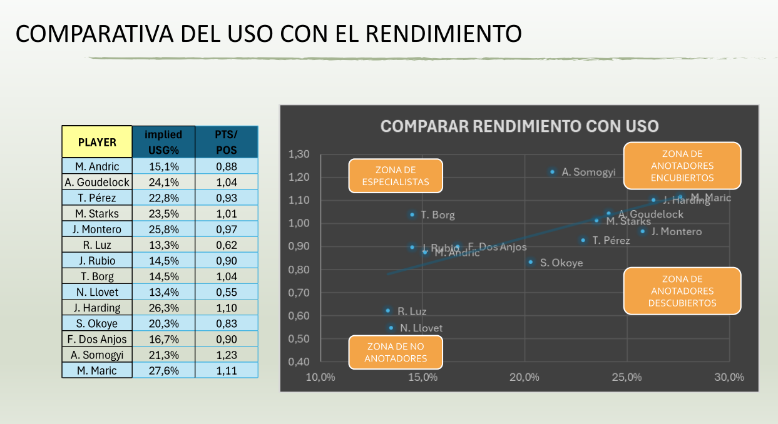

COMENTARIO SOBRE EL GRÁFICO DE TIROS DE 3 ANOTADOS POR LLEIDA

 | Equipo | Especialistas_ID | Nombre
 | MANRESA | JM99 | Alfonso Plummer

 | LLEIDA | JL16 | Millán Jiménez
 |  | JL25 | Cameron Krutwig

 | De nuevo, reiteramos que la muestra es ínfima, no se deduce nada concluyente/consistente.
 | Si fuera una gráfica de toda la temporada, sí podríamos clasificar a los jugadores más fielmente.

